注文票 (ギフト他)
栃木県職員生活協同組合 注文票 【ギフト・その他】
↑↑↑↑↑↑↑↑ |  |  |  | FAXでの注文: |  |  |  |  |  |  | 028-623-2548 |  |  |  |  |  |  |  | メールでの注文: |  |  |  | sc@minnano-seikyou.com |  |  |  |  |  |  |  |  | ↑↑↑↑↑↑↑↑

 |  |  |  |  |  |  |  |  |  |  |  |  |  |  |  |  |  |  |  |  |  |  |  |  |  | ※注文票はコピーしてご利用ください。
お申込者様情報 | ご注文日 |  |  |  | 年 |  | 月 | 日 | ( |  |  | ) | お名前 |  |  |  |  |  |  |  |  |  | 様
 |  |  |  |  |  |  |  |  |  |  |  |  |  |  |  |  |  |  |  |  |  |  |  |  |  |  |  | ※生協記入欄 | 受 注 日 |  | 年 月 日 ( )
 | 所属（団体）名
 |  |  |  |  |  |  |  |  |  |  |  |  | 組合員コード (７桁) |  |  |  |  | 0
 | 電 話 |  |  |  |  | - |  | - |  |  |  |  |  |  |  |  |  |  |  |  |  |  |  |  |  |  |  |  | 納品コース名 |  | Ａ ・ Ｂ ・ Ｃ ・ Ｄ ・ Ｅ

お支払方法 |  | 所属（団体）の場合 |  |  |  |  | 公用伝票 |  | お振込みでのお支払いの場合、振込手数料はお客様負担となります。
 |  |  |  |  |  |  |  |  |  |  |  |  |  |  |  |  |  |  |  |  |  |  |  |  |  |  |  |  | 納 品 日 |  | 年 月 日 ( )
 |  | 個人の場合 （いずれかに○を） |  |  |  |  | 給与控除 |  |  | 振 込 |  |  | 現 金 |  | ※・現金でのお支払は最寄りの生協売店でお願いいたします。 ・納品時の現金授受（代引扱い）は行いません。

 |  |  |  |  |  |  |  |  |  |  |  |  |  |  |  |  |  |  |  |  | ※クオカードの５００円券・１０００円券は種類を選択してください。 |  |  |  |  |  |  |  |  |  | HP Ver7 19102023
ギフト仕様 |  |  |  |  |  |  |  |  |  |  |  |  |  |  |  |  |  |  |  |  | ※クオカードの包装・のし掛けは、商品形状上お受けできませんのでご了承願います。
 |  |  |  |  |  |  |  |  |  |  |  |  |  |  |  |  |  |  |  |  | 商 品 名 |  |  | 価格（円） |  |  | 数 量 | 合 計（円） |  |  | カードケース （3タイプより選択可）
商 品 名 |  |  | 価 格 |  | 数 量 |  | 合 計 |  |  |  | 包 装 |  |  |  | のし仕様
 |  |  |  |  |  |  |  |  |  |  |  |  |  |  |  |  |  |  |  |  | クオカード | マーガレット ５００円券 |  | 530 |  |  |  |  |  |  | 2つ折り・封筒・ビニール・無
生協商品券 |  |  | 500 | 円 |  |  |  |  |  | 円 | 有 ・ 無 |  |  |  | 外 ・ 無
 |  |  |  |  |  |  |  |  |  |  |  |  |  |  |  |  |  |  |  |  |  | 一緒にあそぼ １０００円券 |  | 1,040 |  |  |  |  |  |  | 2つ折り・封筒・ビニール・無

商 品 名 |  |  | 価 格 |  | 数 量 |  | 合 計 |  |  |  | のし仕様 |  |  |  |  |  |  |  |  |  |  | Pleasure ２０００円券 |  | 2,000 |  |  |  |  |  |  | 2つ折り・封筒・ビニール・無

ジェフ グルメカード |  |  | 500 | 円 |  |  |  |  |  | 円 | 外 ・ 無 |  |  |  |  |  |  |  |  |  |  | 新しい命 ３０００円券 |  | 3,000 |  |  |  |  |  |  | 2つ折り・封筒・ビニール・無

※専用封筒でのお渡しとなります。包装はお受けできませんのでご了承ください。 |  |  |  |  |  |  |  |  |  |  |  |  |  |  |  |  |  |  |  |  |  | ローズブーケ ５０００円券 |  | 5,000 |  |  |  |  |  |  | 2つ折り・封筒・ビニール・無

 |  |  |  |  |  |  |  |  |  |  |  |  |  |  |  |  |  |  |  |  |  | ランと帽子 １００００円券 |  | 10,000 |  |  |  |  |  |  | 2つ折り・封筒・ビニール・無

 |  |  |  |  |  |  |  |  |  |  |  |  |  |  |  |  |  |  |  |  | ※ 取扱いクオカードはこちらからご確認ください。
商 品 名 |  |  | 価 格 |  | 数 量 |  | 小 計 |  |  | ケース |  |  |  | の し |  |  | 包装
 |  |  |  |  |  |  |  |  |  |  |  |  |  |  |  |  |  |  |  |  | のしご用命の際 枠内に必要事項をご記入ください。 |  |  |  |  |  |  | 申送り通信欄 | ご要望がありましたらお書きください。
図書カード |  |  | 500 | 円 |  |  |  |  | 円 | 1枚入・3枚入 |  |  |  | 有 ・ 無 |  |  | 有 ・ 無
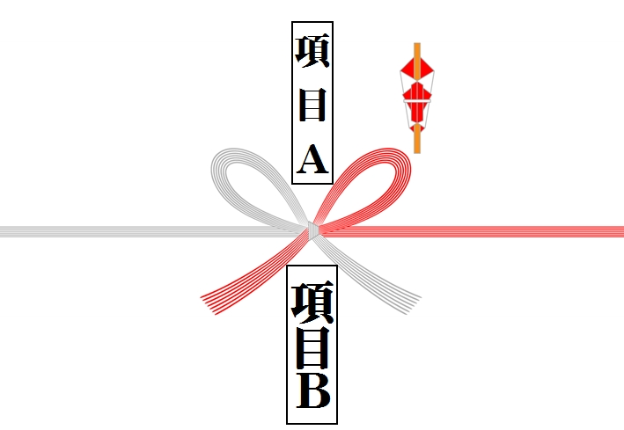
 |  |  |  |  |  |  |  |  |  |  |  |  |  |  |  |  |  |  |  |  |  |  |  |  | 項目Ａ (上段) |  | 項目Ｂ (下段)
 |  |  | 1,000 | 円 |  |  |  |  | 円 | 1枚入・3枚入 |  |  |  | 有 ・ 無 |  |  | 有 ・ 無

 |  |  | 2,000 | 円 |  |  |  |  | 円 | 1枚入・3枚入 |  |  |  | 有 ・ 無 |  |  | 有 ・ 無

 |  |  | 3,000 | 円 |  |  |  |  | 円 | 1枚入・3枚入 |  |  |  | 有 ・ 無 |  |  | 有 ・ 無
 |  |  |  |  |  |  |  |  |  |  |  |  |  |  |  |  |  |  |  |  |  |  |  |  |  |  |  | ご注文 総枚数 |  |  |  |  | 枚 | 生協係印 | 受領印
 |  |  | 5,000 | 円 |  |  |  |  | 円 | 1枚入・3枚入 |  |  |  | 有 ・ 無 |  |  | 有 ・ 無

※図書カードの包装は有料となります。（１枚11円） |  |  |  |  |  |  |  |  |  | 包装代 |  |  |  |  | 枚 | 11 | 円 |  |  | 円 |  |  |  |  |  |  |  | ご注文 総合計 |  |  |  |  | 円

 |  |  |  |  |  |  |  |  |  | 合 計 （包装代込） |  |  |  |  |  |  |  |  |  | 円
 |  |  |  |  |  |  |  |  |  |  |  |  |  |  |  |  |  |  |  |  | ※クオカードの包装 ・のし掛けはできません。
 |  |  |  |  |  |  |  |  |  |  |  |  |  |  |  |  |  |  |  |  |  |  |  |  |  |  |  |  |  | お問い合わせ先
 |  |  |  |  |  |  |  |  |  |  |  |  |  |  |  |  |  |  |  |  |  |  |  |  |  |  |  |  |  | 県庁売店 028－623－2533

